CollectiveAccess
Image | Object | Description | Date
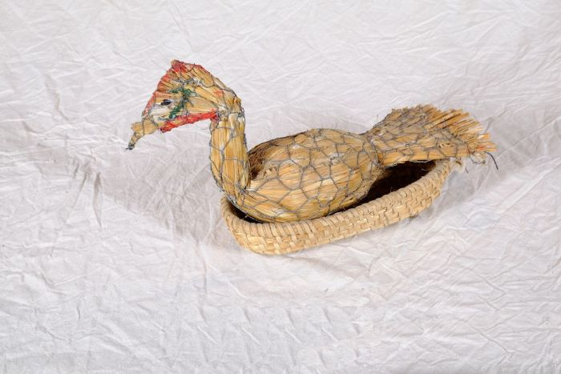 | Entenfigur (A1129)
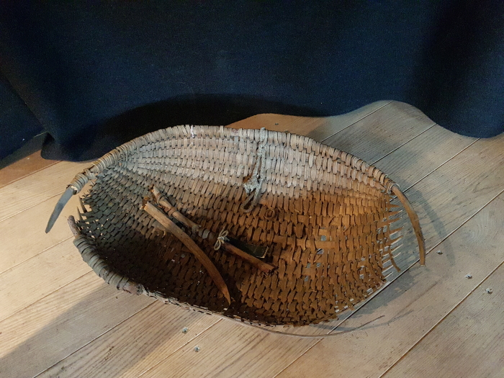 | Futterschwinge (G1059) | "Ein aus weiden oder stroh länglichrund oder in gestalt einer muschel geflochtener, vorn offener aber hinten tieferer und geschlossener korb, worin der knecht dem pferde oder pferden den haber oder anderes körnerfutter bringt und diese vorher wiederholt aufschüttelt oder etwas in die höhe schnellt damit staub und spreu abfliegen." (Deutsches Wörterbuch von Jacob und Wilhelm Grimm. Lfg. 5 (1872), Bd. IV,I,I (1878), Sp. 1095, Z. 78.)
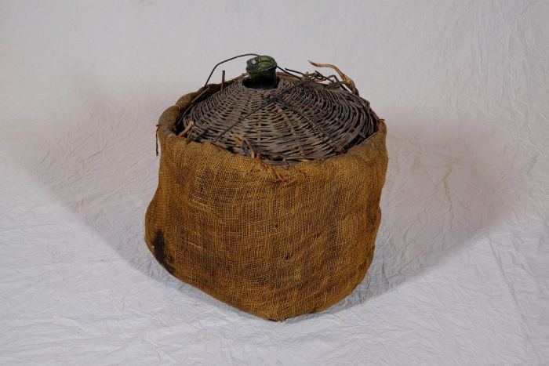 | Glasballon (A1133) | Ein Glasballon wurde für die Vergärung von Most, Fruchtsaft oder Honig (Met) verwendet. Zur Gärung wurde der gefüllte Ballon mit einem Gärröhrchen und einem Stöpsel oder einem Korken verschlossen.
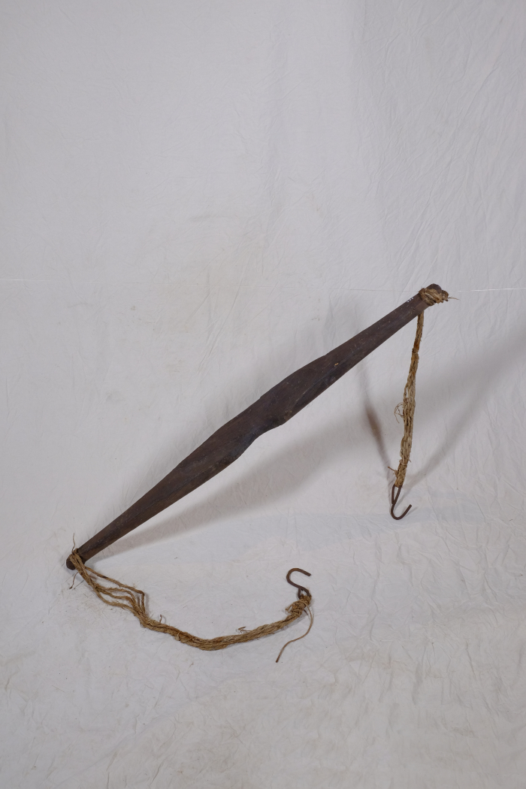
 | Joch (A1777) | Ein Joch diente zum Tragen schwerer Lasten. Dazu wurde es quer über die Schultern gelegt und die Lasten gleichmäßig an beiden Enden befestigt. Typischerweise wurde das Joch zum zum Transport von Flüssigkeiten, meist Wasser, genutzt, indem man an beiden Seiten je einen Eimer befestigte. Milch wurde eher selten oder wenn, dann keine weiten Strecken mit einem Joch befördert, da die Eimer leicht überschwappten und die wertvolle Milch dabei verloren ging. Auch andere Lasten, wie etwa Körbe mit Lebensmitteln oder Waren, konnten mit Hilfe eines Jochs bewegt werden.
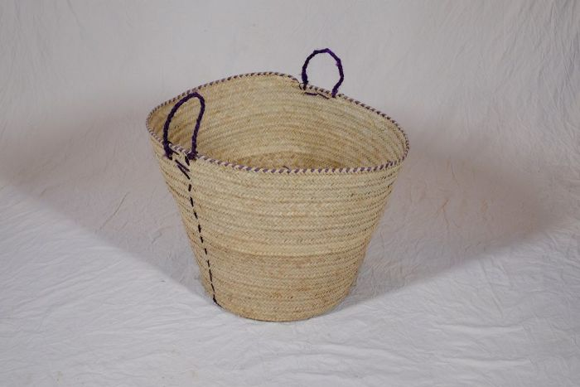 | Korb (A1134) | Flechtkörbe fanden vielseitige Verwendung als Transportbehältnis, beispielsweise bei der Ernte, oder auch als Lagerbehältnis für Lebensmittel und Rohstoffe. Dieser Korb stammt aus Tansania.
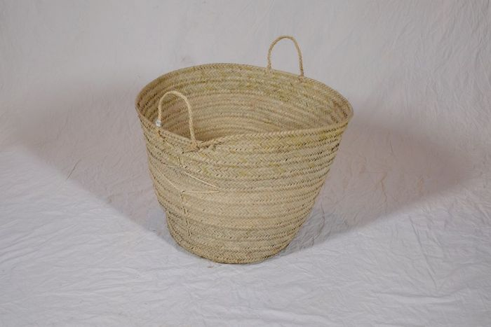 | Korb (A1135) | Flechtkörbe fanden vielseitige Verwendung als Transportbehältnis, beispielsweise bei der Ernte, oder auch als Lagerbehältnis für Lebensmittel und Rohstoffe. Dieser Korb stammt aus Tansania.
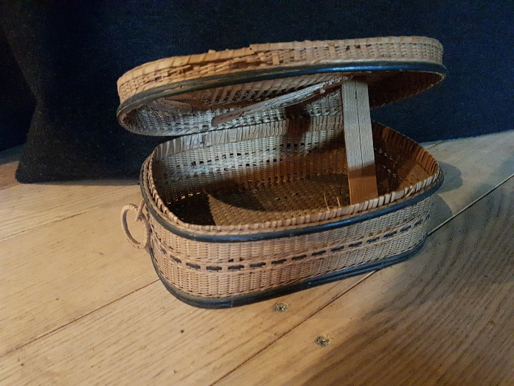 | Korb (G1032)
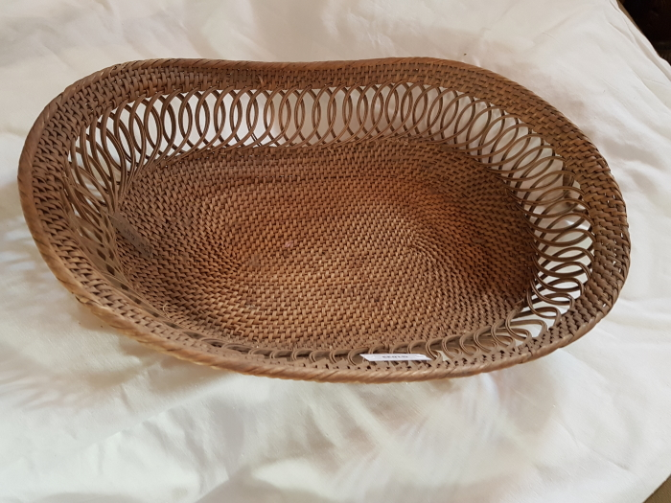 | Tassenkörbchen (G1033)
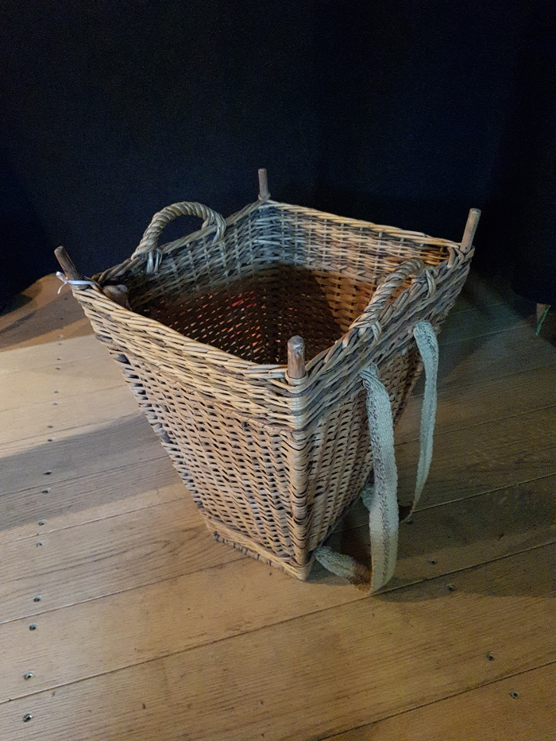
 | Tragkorb für Kinder (G1046) | Ein Tragkorb für Kinder für den Einkauf oder eine Wanderung.
 | Weidenkorb (A1302) | Körbe waren alltägliche Behältnisse zur Aufbewahrung und auch zum Transport von Lebensmitteln und Alltagsgütern.
 | Weidenkorb (A1303) | Körbe waren alltägliche Behältnisse zur Aufbewahrung und auch zum Transport von Lebensmitteln und Alltagsgütern.

